Hoja1
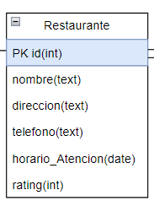
 | Cliente |  |  |  |  | Restaurante
Descripcion | Almacena a todos los clientes registrados en el sistema |  |  |  | Descripcion | Almacena a todos los restaurantes del sistema
Columna | Tipo | PK/FK | NN | Unique | Columna | Tipo | PK/FK | NN | Unique | nombreTabla | Cliente
correo | text | PK | NN |  | id | int | PK | NN |  | Descripcion
nombre | text |  | NN |  | nombre | text |  | NN |  | Columna | Tipo | PK/FK | NN | Unique
direccion | text |  | NN | Unique | direccion | text |  | NN | Unique
contraseña | text |  | NN |  | telefono | text |  | NN | Unique
metodo_Pago | text |  | NN |  | horario_Atencion | date |  | NN
 |  |  |  |  | rating | int |  | NN
 | Repartidor
Descripcion | Almacena a todos los repartidores del sistema
Columna | Tipo | PK/FK | NN | Unique
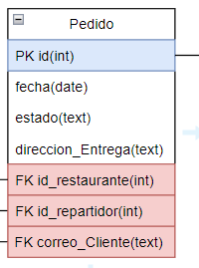
id | int | PK | NN
rating | int
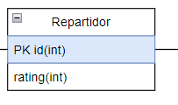

 | Pedido
Descripcion | Almacena a todos los pedidos del sistema
Columna | Tipo | PK/FK | NN | Unique
id | int | PK | NN
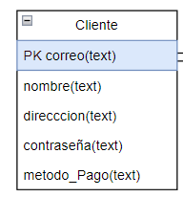
fecha | date |  | NN
estado | text |  | NN
direccion_Entrega | text |  | NN | Unique
id_Restaurante | int | FK
id_Repartidor | int | FK
correo_Cliente | text | FK

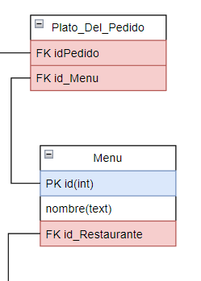
 |  |  |  |  |  | Menu
 |  |  |  |  | Descripcion | Almacena a todos los menus de cada restaurante
 |  |  |  |  | Columna | Tipo | PK/FK | NN | Unique
 |  |  |  |  | id | int | PK | NN
 |  |  |  |  | nombre | text |  | NN
 |  |  |  |  | id_Restaurante | int | FK

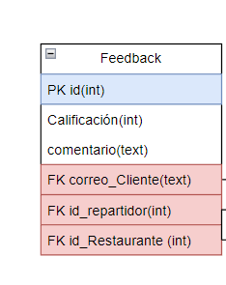

 | Feedback
Descripcion | Almacena todos los feedbacks de los clientes
Columna | Tipo | PK/FK | NN | Unique
id | int | PK | NN
calificación | int
comentario | text
correo_Cliente | int | FK
id_Repartidor | int | FK
id_Restaurante | int | FK

 | Plato_Del_Pedido
Descripcion | Almacena todos los platos de cada pedido
Columna | Tipo | PK/FK | NN | Unique
id_Pedido | int | FK
id_Menu | int | FK

